关系图
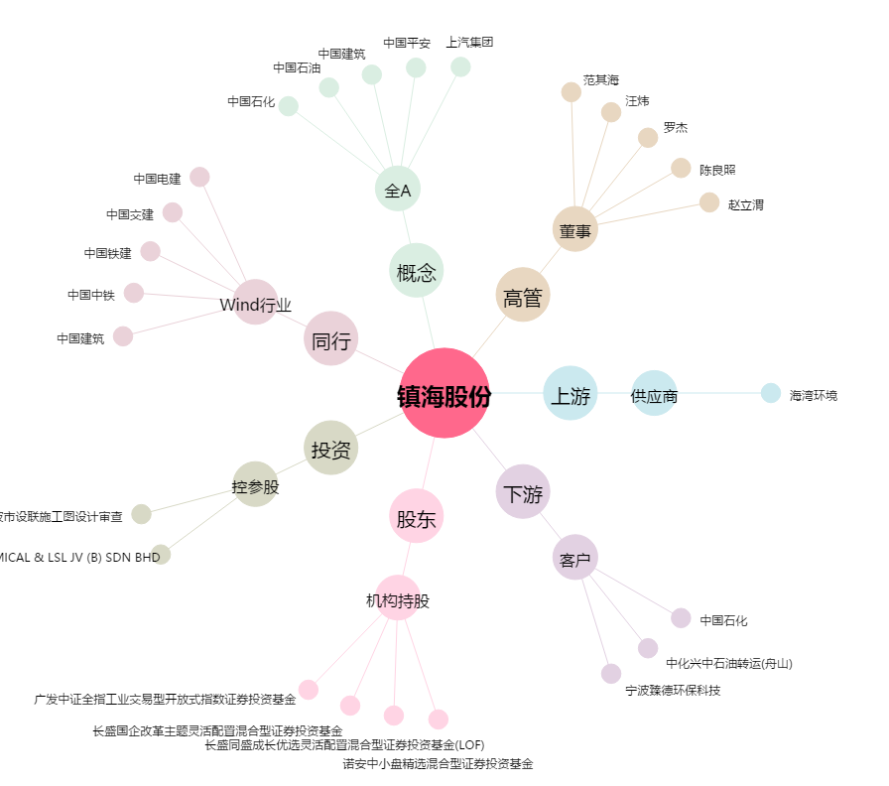
镇海股份[603637.SH] - 关系概览图

